갑지
수신자 | : 군산 시장
참 조 | : 교통 행정과 과장
제 목 | : 공단대로에서 미장동 진입시 원할한 교통 흐름과 교통사고 예방 제안의 건

1. 귀 군산시청의 무궁한 발전을 기원 합니다.

2. 공단대로에서 미장동의 미장아이파크 APT 방향으로 진입시
미장교에서 좌회전 교통량이 많아 원할한 교통흐름이 이루어 지지 않고,
또한 교통사고가 빈번하게 발생하여 첨부와 같이 제안서를 제출합니다.

첨 부

1. 공단대로에서 미장동 아이파크 APT, 미장동 휴먼시아 APT , 삼성쉐르빌 APT, 미장코아루 APT
방향으로 진입시 미장교에서 좌회전 해야하나 좌회전 대기 차량이 많아 약 50M 이상
좌회전 차량의 정차 현상으로 원할한 교통흐름이 이루어지지 않고
또한 빈번한 차량사고가 발생하고 있음.
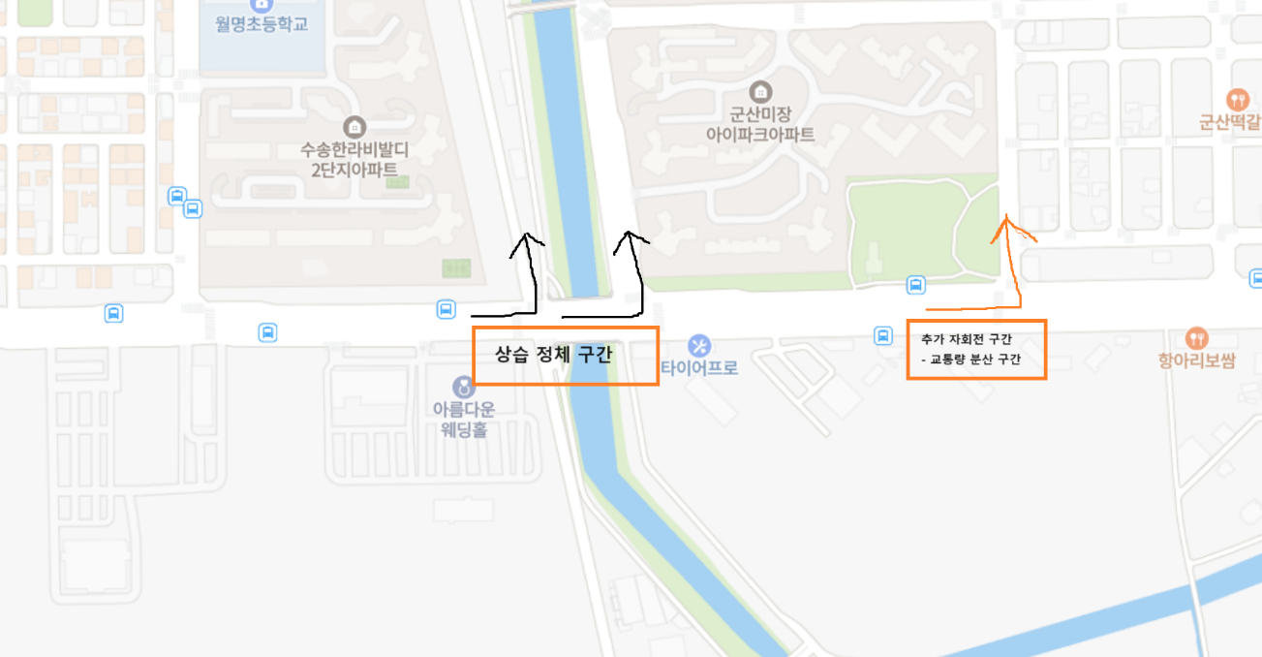

2. 차량 정차 상태
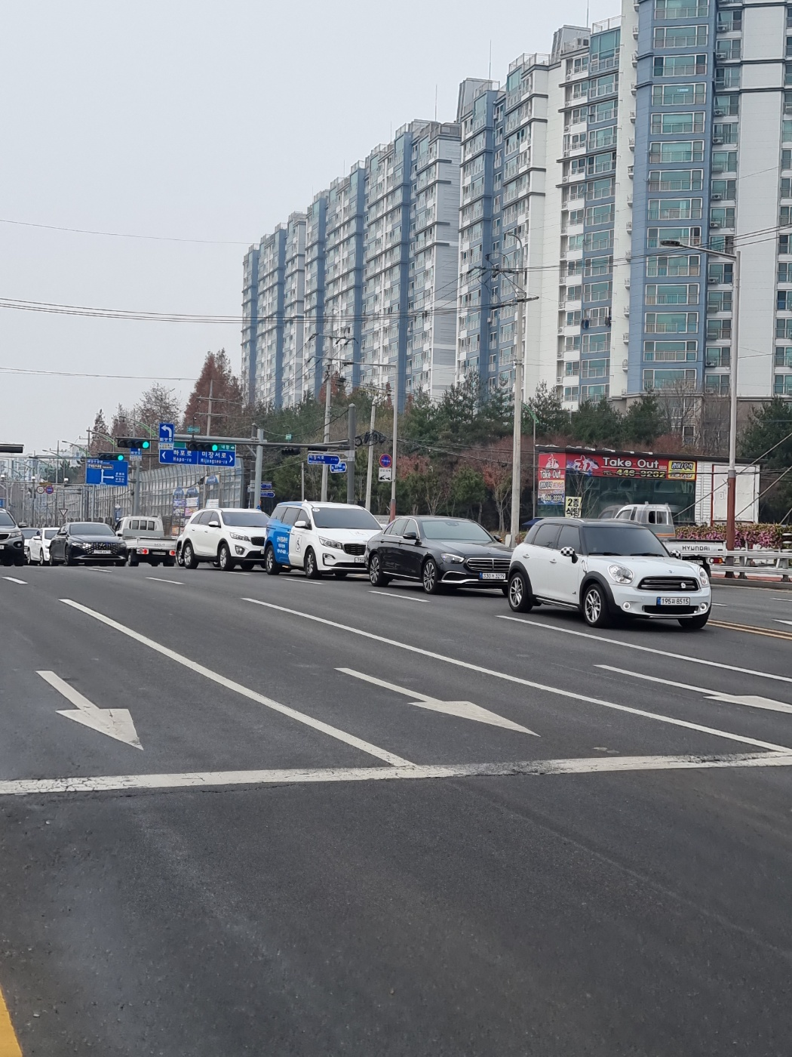

< 낮 2시경 미장교 차량 정차 상태 >

< 저녁 7시경 미장교 차량 정차 상태 >

3. 대안 의견
3-1. 위의 1항목 지도에서 보여진 미장동 아이파크 옆 도로에 추가 좌회전 가능구간을
신설하여 공단대로에서 미장동 진입차량을 분산함으로 인해
교통량 분산과 교통사고 예방을 할수 있다고 사료됨.

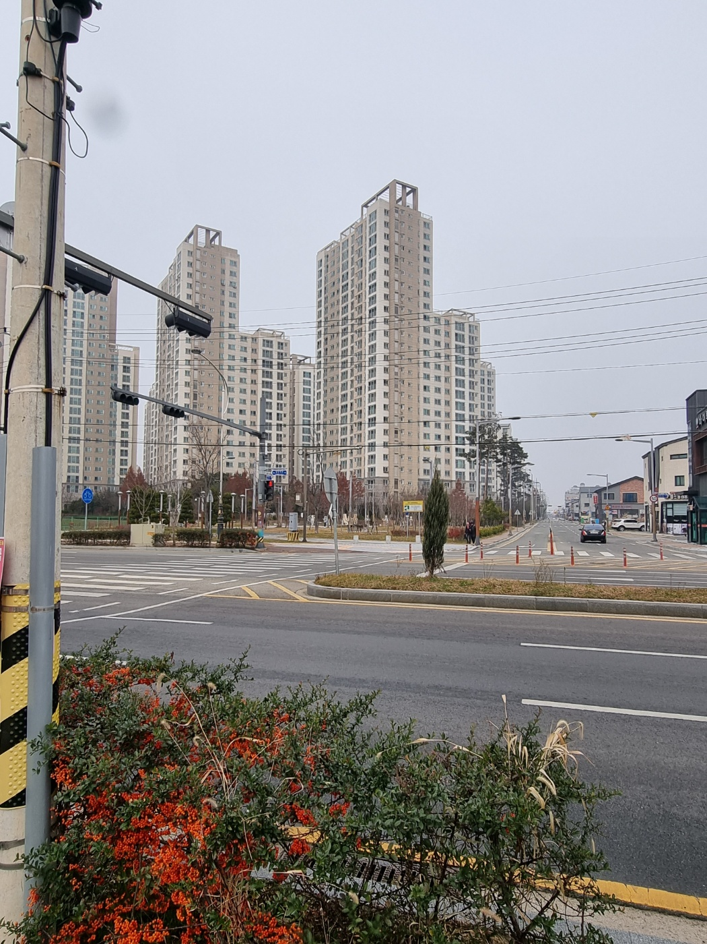
3-2. 아래 사진과 같이 현재 차량신호등및 횡단보도 신호등이 존재함으로
미장동 아이파크에서 공단대로 진입 좌회전 신호등만 추가 하면 비용면에서도
큰 무리가 없을것으로 생각됨.

